Лист1
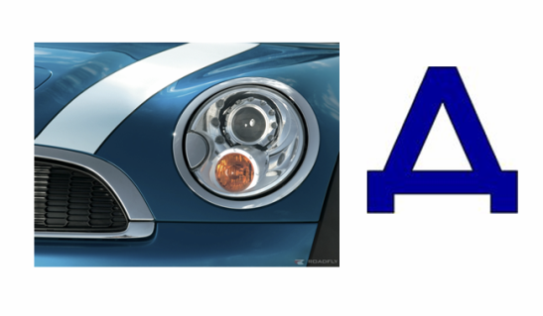
Разгадай ребус

Запиши відповідь:

Відповідь: | ?

